信用交易
融资融券市场交易数据统计(2024-05-07)

标的证券 | 融资融券余额（亿元） | 融资余额（亿元） | 融券余额（亿元） | 融资买入额（亿元） | 融资融券规模变化（亿元） | 融资余额增幅(‰) | 融券余额增幅(%)
统计数据 | 15,311.52 | 14,908.47 | 391.16 | 841.89 | 32.17 | 1.98 | 0.66
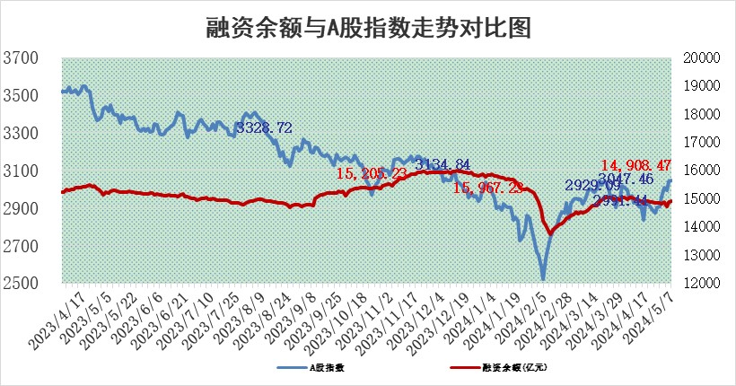

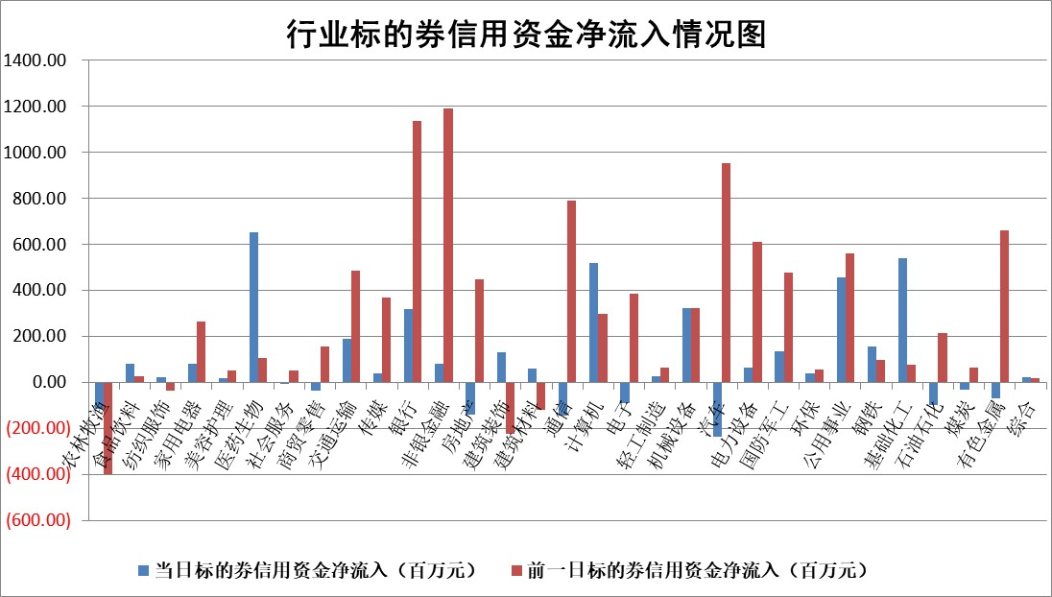

 |  |  |  |  |  |  |  | 2

 |  |  |  |  |  |  |  | 5
标的基金代码 | 标的基金简称 | 融资余额/市值(%) | 融资余额增幅(%) | 融资买入额/成交金额(%) | （融资余额净增额-融券余额净增额）/市值(‱) | 融券余额降幅(%) | ABS[（融资余额净增额-融券余额净增额）/市值净增额-1](%)
159902 | 华夏中小板ETF | 1.19 | -2.12 | 0.12 | -2.59 | -0.13 | 119.76
159915 | 易方达创业板ETF | 1.73 | -3.87 | 19140.96 | -7.66 | -29.29 | 52.75
159919 | 嘉实沪深300ETF | 0.64 | -0.26 | 1.53 | -0.26 | -2.42 | 105.02
159920 | 华夏恒生ETF | 44.19 | -0.13 | 2.62 | -5.61 | 0.45 | 87.68
159922 | 嘉实中证500ETF | 0.36 | -20.87 | 32.45 | -9.47 | -0.03 | 371.53
159925 | 南方沪深300ETF | 0.05 | 17.12 | 0.61 | 0.66 | -0.05 | 87.91
159928 | 消费ETF | 0.87 | 2.01 | 1.11 | 1.67 | -2.25 | 84.96
159934 | 易方达黄金ETF | 100.07 | -0.06 | 3.77 | -5.89 | 0.00 | 125.55
159939 | 全指信息技术ETF | 0.77 | 0.04 | 218.41 | 0.03 | 0.00 | 100.04
159940 | 全指金融地产ETF | 0.12 | -4.92 | 0.00 | -0.63 | 0.00 | 100.00
159995 | 半导体芯片ETF | 2.55 | 0.87 | 116.13 | 2.42 | 1.33 | 102.93
159997 | 天弘中证电子ETF | 2.21 | 2.11 | 3.69 | 4.57 | 1.48 | 103.04
159998 | 天弘中证计算机主题ETF | 0.56 | 3.81 | 0.11 | -0.44 | -1.88 | 99.55
510050 | 华夏上证50ETF | 3.96 | -0.76 | 92.14 | -3.34 | -7.74 | 90.29
510180 | 华安上证180ETF | 0.45 | -0.45 | 0.43 | -0.18 | 4.36 | 102.08
510880 | 华泰柏瑞红利ETF | 0.32 | 3.44 | 2.45 | 0.95 | -18.04 | 94.75
510900 | 易方达恒生H股ETF | 54.60 | -0.10 | 5.67 | -5.20 | 0.00 | 89.28
511010 | 5年期国债ETF | 8.04 | -0.21 | 0.29 | -1.71 | 0.00 | 101.06
511380 | 可转债及可交换债券ETF | 4.00 | 0.56 | 6.60 | 2.23 | -0.26 | 99.26
512000 | 全指证券ETF | 8.40 | 1.83 | 35.03 | 15.09 | 0.38 | 183.53
512010 | 沪深300医药卫生ETF | 5.63 | -0.85 | 84.92 | -4.84 | -0.05 | 77.71
512070 | 沪深300非银ETF | 2.52 | -1.79 | 106.33 | -4.58 | 0.13 | 128.63
512400 | 南方中证申万有色金属ETF | 1.43 | -7.87 | 2.07 | -12.26 | -0.24 | 138.90
512580 | 广发中证环保产业ETF | 1.17 | 0.69 | 0.08 | 0.77 | -0.53 | 97.31
512660 | 国泰中证军工ETF | 2.83 | -5.47 | 12.35 | -15.68 | 2.31 | 108.91
512800 | 华宝中证银行ETF | 13.88 | 0.43 | 0.82 | 6.40 | 1.28 | 48.95
512980 | 广发中证传媒ETF | 1.23 | 6.62 | 273.07 | 7.61 | 0.00 | 50.13
515030 | 华夏中证新能源汽车ETF | 2.31 | -3.17 | 5.00 | -7.51 | 0.28 | 106.16
515050 | 华夏中证5G通信主题ETF | 0.96 | 1.37 | 5.13 | 1.34 | 0.52 | 102.14
515070 | 华夏中证人工智能ETF | 3.36 | 0.18 | 24.72 | 1.24 | 1.33 | 100.84
标的股票比较指标 |  | 融资余额/流通A股市值(%) | 融资余额增幅(%) | 融资买入额/成交金额(%) | （融资余额净增额-融券余额净增额）/流通A股市值(‱) | 融券余额降幅(%) | ABS[（融资余额净增额-融券余额净增额）/流通A股市值净增额-1](%)
前十名标的个股 |  | 仁东控股 | 国茂股份 | 奋达科技 | 航天环宇 | 浙江恒威 | 亿田智能
 |  | 纽泰格 | 川宁生物 | 国茂股份 | 丰立智能 | 西力科技 | 昊帆生物
 |  | 骏成科技 | 新凤鸣 | 华茂股份 | 法本信息 | 吉鑫科技 | 民爆光电
 |  | 雅博股份 | 航天环宇 | 永信至诚 | 川宁生物 | 文峰股份 | 长电科技
 |  | 华安鑫创 | 星湖科技 | 博思软件 | 长华化学 | 杭华股份 | 东方锆业
 |  | 中研股份 | 江天化学 | 江苏银行 | 索宝蛋白 | 成都银行 | 永达股份
 |  | 万得凯 | 微电生理 | 康为世纪 | 盛帮股份 | 中通客车 | 元道通信
 |  | 福星股份 | 高华科技 | 鲁泰A | 雪祺电气 | 力诺特玻 | 炬光科技
 |  | 阿尔特 | 川恒股份 | 上海莱士 | 君逸数码 | 三友医疗 | 高测股份
 |  | 容百科技 | 金三江 | 苏农银行 | 联盛化学 | 三友联众 | 北自科技
后十名标的个股 |  | 傲农生物 | 神马电力 | 普利制药 | 华丰科技 | 山东赫达 | 恩威医药
 |  | 超华科技 | 立高食品 | 国联证券 | 常青科技 | 渤海化学 | 华茂股份
 |  | 华微电子 | 工大科雅 | 东旭蓝天 | 同益中 | 京源环保 | 光大同创
 |  | 证通电子 | 上声电子 | 威创股份 | 亚通股份 | 霍莱沃 | 银泰黄金
 |  | 爱康科技 | 西部超导 | 东旭光电 | 国科微 | 博云新材 | 泰格医药
 |  | 长江健康 | 富创精密 | 瑞联新材 | 思泰克 | 中南文化 | 芯朋微
 |  | 亿利洁能 | 森赫股份 | 傲农生物 | 北汽蓝谷 | 奥精医疗 | 浙江东日 | ;
 |  | 江苏阳光 | 养元饮品 | 超华科技 | 腾亚精工 | 济民医疗 | 西高院
 |  | 迪马股份 | 南山铝业 | 华微电子 | 元道通信 | 生益电子 | 韵达股份
 |  | 贵州百灵 | 伊之密 | 证通电子 | 森赫股份 | 翰宇药业 | 岳阳兴长
说明：1.以上普通交易数据和信用交易数据皆以交易日收盘后数据为基准；2.上述标的证券总数据只计算标的证券市场总数据，不包括从标的证券中调出去标的证券数据，所以与交易所公布的总值略有不同； 3.上述行业采用申万一级行业分类；4.以上标的基金和标的个股中比较的6个指标值中：前5个（从左至右）为正向指标，值越大排名越靠前；第6个为逆向指标，值越小，排名越靠前；5.第6个指标中ABS[]表示求绝对值，其主要用于考量信用资金相对净流入对股价相对净变化的贡献程度；6.数据来源：wind，交易所。

 | 证券代码 | 新增融资余额 | 融资买入额 | 融资买入增幅前10
远大智能 | 002689 | 28175353 | 42268582 | 199%
亚太股份 | 002284 | 21555247 | 34242865 | 82%
赛诺医疗 | 688108 | 72122899 | 101076547 | 78%
湖南发展 | 000722 | 66023557 | 137112987 | 75%
柘中股份 | 002346 | 14584119 | 36845980 | 58%
国城矿业 | 000688 | 24683149 | 48240585 | 54%
兆新股份 | 002256 | 1985058 | 4066269 | 52%
凯美特气 | 002549 | 33806472 | 61340055 | 52%
华昌达 | 300278 | 13474542 | 19303225 | 48%
新华联 | 000620 | 27311937 | 39201759 | 43%

 | 证券代码 | 新增融资余额 | 融资买入额 | 融资买入增幅前10
兔宝宝 | 002043 | 73310337 | 89923983 | 334%
捷昌驱动 | 603583 | 26026415 | 31686727 | 262%
湘财股份 | 600095 | 94196837 | 132280449 | 252%
中谷物流 | 603565 | 49103883 | 60098371 | 234%
中青宝 | 300052 | 24215352 | 31377809 | 98%
顾家家居 | 603816 | 138518545 | 188424210 | 78%
喜临门 | 603008 | 31503289 | 48351944 | 77%
财信发展 | 000838 | 10831830 | 17666790 | 74%
苏州银行 | 002966 | 10578096 | 19143736 | 72%
金诚信 | 603979 | 23858538 | 36098133 | 60%

